画面概要
アプリ名 |  | 文書名 | 作成者 | 作成日
リアルタイムチャットアプリ |  | 機能概要書 | 北澤諒太 | 2024-05-06

1. 画面レイアウト

 | ・初期画面
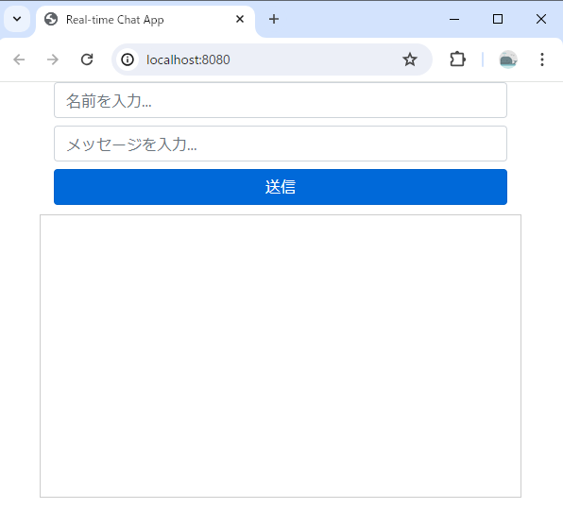

 | ・2つのウィンドウで表示し、並べた場合
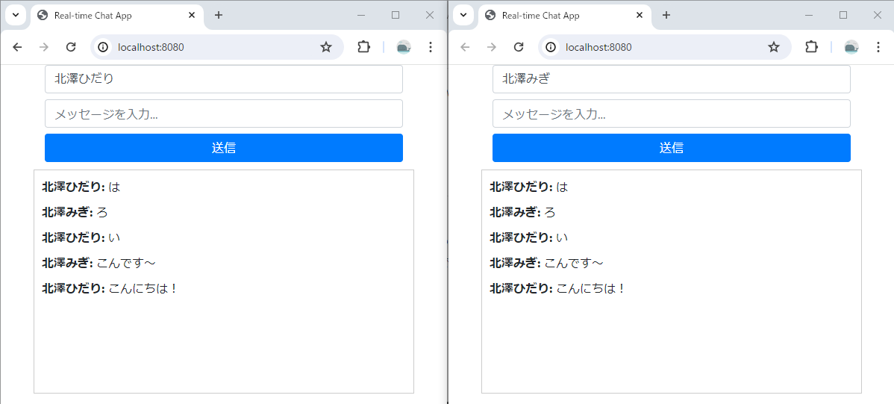

2.処理概要

 | ・名前とメッセージを入力し送信ボタンを押下することで、メッセージを送信することができる。
 | ・サーバが受け取ったメッセージは全クライアントに向けて送信され、全てのユーザが全てのメッセージを受信することができる。
 | ・メッセージは保管されず、ブラウザを閉じるかページを更新すると削除される。
 | ・名前は未入力を許容する。名前が未入力のままメッセージが送信された場合、名前は表示されない。
 | ・メッセージが未入力の状態ではメッセージ送信は行えない。

以上

